Opzoeklijst
Basis voorwaarden

# personen per slaapkamer | Score: # personen per slaapkamer | # personen per w.c. | Score: # personen per w.c. | # personen per keuken | Score: # personen per keuken |  | # personen per douche | Score: # personen per douche | # m2 GBO | Score: # m2 GBO | # m2 slaapvertrek/persoon | Score: # m2 slaapvertrek/persoon | # WIFI | Score: # WIFI
1 | 20 | 1 | 10 | 1 | 10 |  | 1 | 10 | 12 | 0 | 3.6 | 0 | nee | -10
Studio 2 | 8 | 2 | 8 | 2 | 8 |  | 2 | 8 | 13 | 0 | 4 | 0 | ja | 0
2 | 0 | 3 | 6 | 3 | 6 |  | 3 | 6 | 14 | 0 | 4.5 | 0
 |  | 4 | 4 | 4 | 4 |  | 4 | 4 | 15 | 2 | 5 | 2
 |  | 5 | 2 | 5 | 2 |  | 5 | 2 | 16 | 4 | 5.5 | 4
 |  | 6 | 0 | 6 | 0 |  | 6 | 0 | 17 | 6 | 6 | 6
 |  | 7 | 0 | 7 | 0 |  | 7 | 0 | 18 | 8 | 6.6 | 8
 |  | 8 | 0 | 8 | 0 |  | 8 | 0 | >18 | 10 | 7.5 | 10

Aanvullende voorwaarden

# beheer (mate van aanwezigheid/bereikbaarheid | Score: # beheer (mate van aanwezigheid/bereikbaarheid | Energie label | Score Energielabel | Regio Locatie | Score Regio | Provincies
> 40 uur werkzaam op locatie | 4 | A | 5 | Regio 1 | 3 | Noord-Holland, Zuid-Holland, Utrecht
< 40 uur werkzaam op locatie | 0 | B | 3 | Regio 2 | 2 | Groningen, Noord-Branbant, Gelderland, Flevoland, Zeeland
 |  | C | 2 | Regio 3 | 0 | Limburg, Overijsel, Drenthe,Friesland
 |  | D | 0
 |  | E | 0
 |  | F | 0
 |  | G | 0

Note:
Hierboven kunnen per catergorie in de linker kolom de keuzemogelijkheden worden aangepast
Daarnaast kan per keuze mogelijkheid in de rechter kolom het aantal punten worden toegewezen.
In het tabblad "Rekensysteem" zijn alle cellen gekoppeld aan bovenstaande waarderingen. Dit veranderd dus automatisch mee.
In het tabblad "Rekensysteem" zijn alle cellen geblokkeerd, behalve:
- Keuze voor een waarde
- Bedrag per punt
- Het basis bedrag

Regio
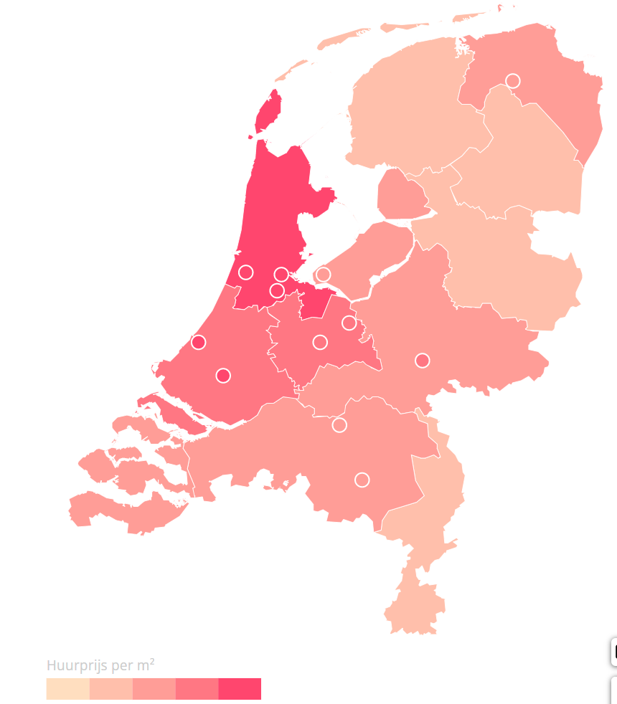

Regio | Provincies | Score
Regio 1 | Noord-Holland, Zuid-Holland, Utrecht | 3
Regio 2 | Groningen, Noord-Branbant, Gelderland, Flevoland, Zeeland | 2
Regio 3 | Limburg, Overijsel, Drenthe,Friesland

*) Bron NVM.nl (https://www.nvm.nl/wonen/marktinformatie/huurmarkt/)

Omschrijving
De regio conform waar een locatie in valt conform de kaart : R1-Noord-Holland, Zuid-Holland, Utrecht R2-Groningen, Noord-Brabant, Gelderland, Flevoland, Zeeland R3-Limburg;Overijsel,Drenthe,Friesland Deze informatie is van https://www.nvm.nl/wonen/marktinformatie/huurmarkt/ Gemiddelde huurprijs per m² (eerste kwartaal 2023) per provincie en gemeente (Huurprijs boven de liberalisatiegrens)

